ZiarnoWYKRESY
Średnie ceny zakupu pszenicy konsumpcyjnej i kukurydzy w przedsiębiorstwach dokonujących zakupu zbóż w układzie tygodniowym

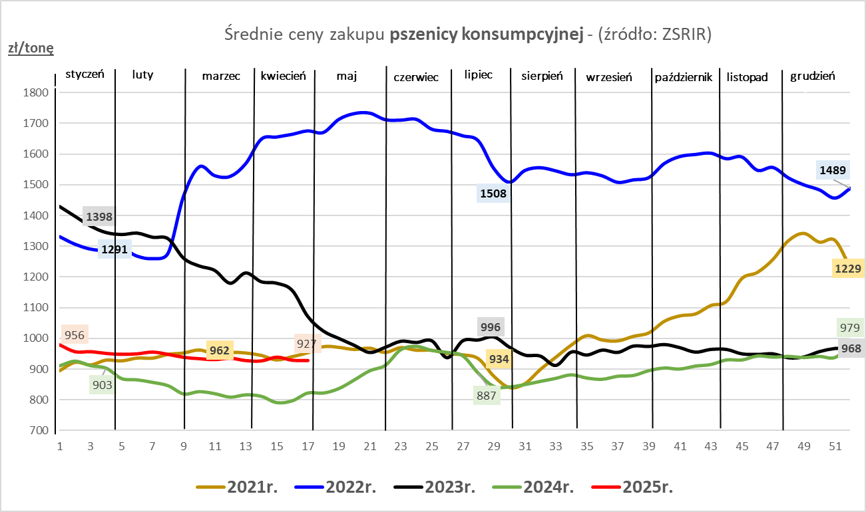
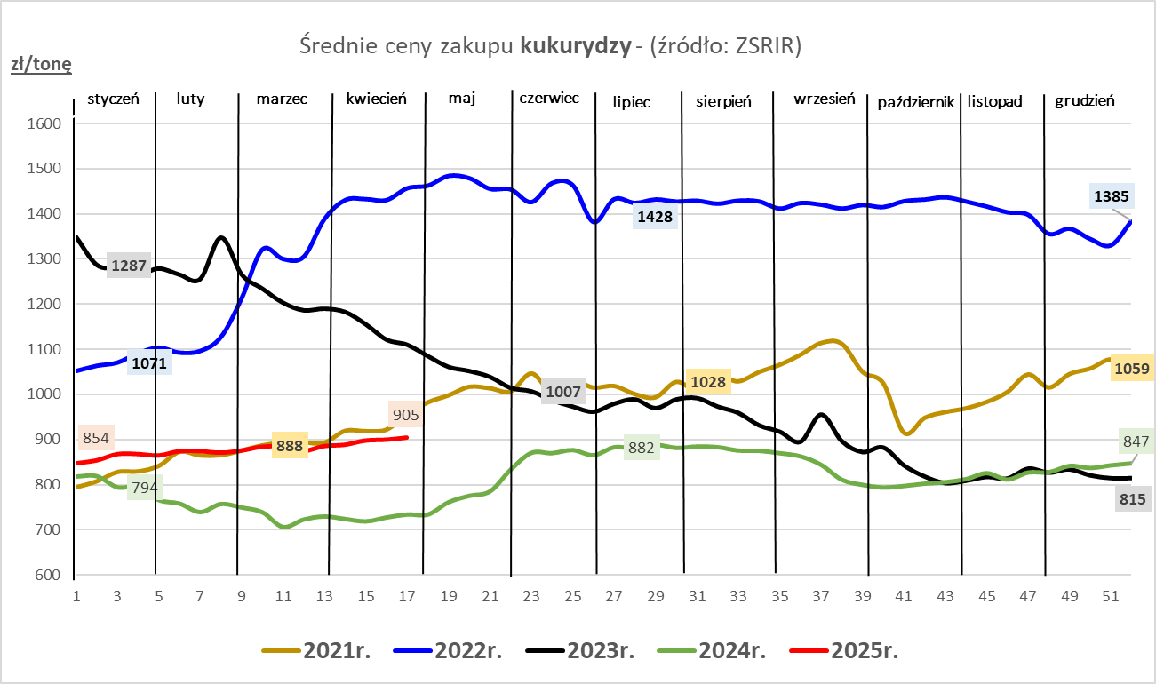

ZiarnoPL_UE_MATIF
Porównanie średnich cen pszenicy konsumpcyjnej i kukurydzy na giełdzie w Paryżu oraz w Polsce i UE
Ceny zbóż w poszczególnych krajach UE dostępne są na stronie | https://agriculture.ec.europa.eu/data-and-analysis/markets/overviews/market-observatories/crops/cereals-statistics_en
W związku z aktualizacją bazy danych KE (nawet do kilku tygodni wstecz) wyliczona średnia cena UE dla poszczególnych zbóż może ulegać zmianie

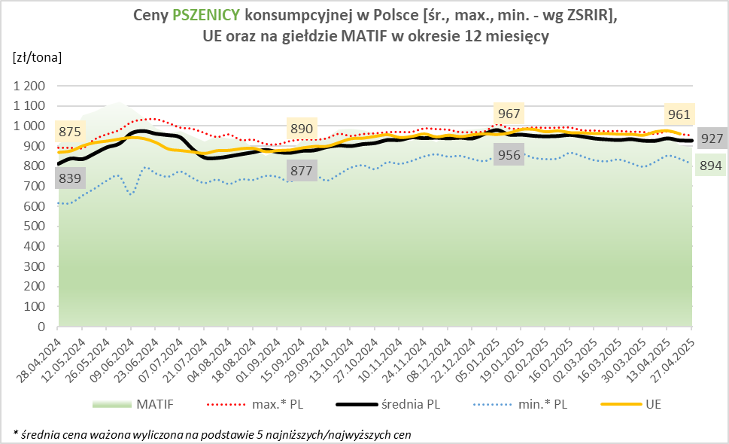
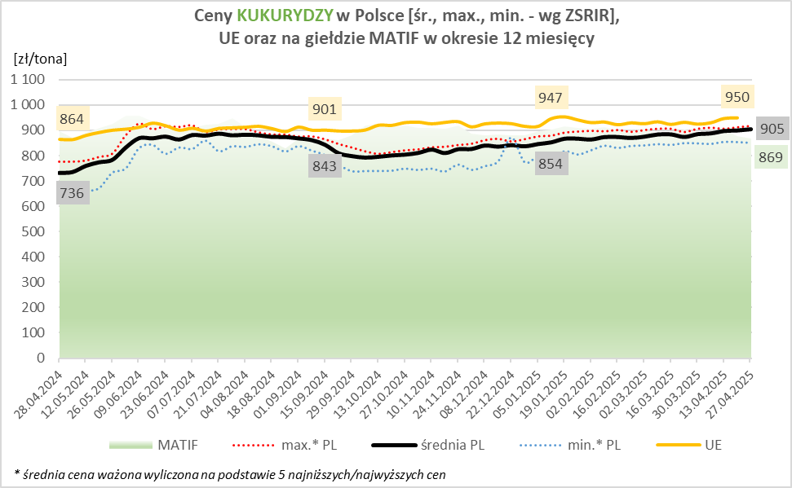

MąkaSPRZED
Średnie ceny sprzedaży mąk w przedsiębiorstwach prowadzących przemiał ziarna zbóż
w okresie: | 21- 27.04.2025r.

 |  | POLSKA |  |  |  |  | MAKROREGION
 |  |  |  |  |  |  | Centralno-Wschodni |  |  | Południowy |  |  | Północno-Zachodni
MĄKA | TYP MĄKI | Cena [zł/tona] |  | Zmiana | Strukt. obrot. [%] |  | Cena [zł/tona] |  | Zmiana | Cena [zł/tona] |  | Zmiana | Cena [zł/tona] |  | Zmiana
 |  | 2025-04-27 | 2025-04-20 | ceny [%] | 2025-04-27 | 2025-04-20 | 2025-04-27 | 2025-04-20 | ceny [%] | 2025-04-27 | 2025-04-20 | ceny [%] | 2025-04-27 | 2025-04-20 | ceny [%]
PSZENNA detaliczna (1kg) wg rodzaju:
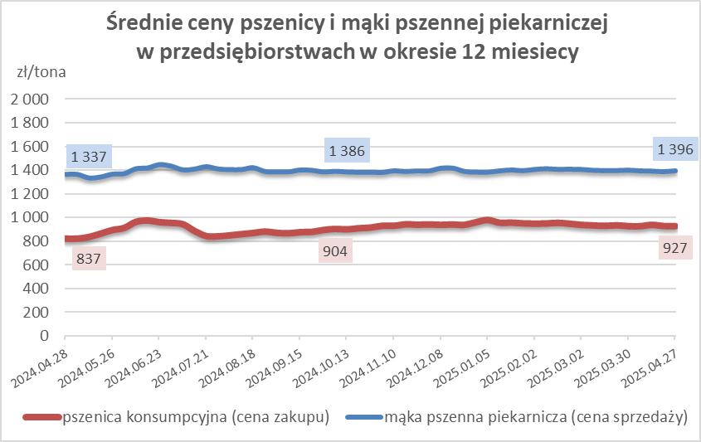
tortowa | 450 | 1,712 | 1,635 | 4.7 | 70.1 | 71.3 | 1,561 | 1,626 | -4.0 | 1,855 | 1,573 | 18.0 | 1,940 | 1,763 | 10.1
wrocławska | 500 | 1,970 | 2,120 | -7.1 | 7.9 | 14.1 | 1,982 | 1,936 | 2.4 | nld | nld | * | 1,725 | 1,769 | -2.5
poznańska | 500 | nld | 2,041 | * | 13.4 | 4.2 | nld | 2,481 | * | nld | nld | * | nld | nld | *
krupczatka | 450/500 | 2,015 | nld | * | 1.2 | 1.8 | nld | nld | * | -- | nld | -- | nld | nld | *
luksusowa | 550 | 2,305 | 2,411 | -4.4 | 7.4 | 8.6 | 2,795 | 3,201 | -12.7 | nld | nld | * | 1,813 | 1,801 | 0.7
 | Ogółem | - | - | - | 100.0 | 100.0 | - | - | - | - | - | - | - | - | -
PSZENNA | 450 | 2,024 | 1,959 | 3.3 | 5.4 | 5.4 | 1580 | 1659 | -4.8 | 2409 | 2227 | 8.2 | 1887 | 1760 | 7.2
detaliczna | 500 | 2,524 | 2,194 | 15.1 | 1.8 | 3.4 | 2406 | 2183 | 10.2 | 2903 | 2652 | 9.5 | 1804 | 1829 | -1.4
(paczkowana 1kg) | 550 | 2,361 | 2,436 | -3.1 | 0.4 | 0.5 | 2795 | 3201 | -12.7 | nld | nld | * | 1815 | 1819 | -0.3
 | 650 | nld | 1,461 | * | 0.4 | 1.0 | -- | -- | -- | nld | 1463 | * | nld | nld | *
 | Ogółem | - | - | - | 8.0 | 10.2 | -- | -- | -- | -- | -- | -- | -- | -- | --
PSZENNA | 450 | 1,603 | 1,561 | 2.7 | 1.9 | 1.3 | 1499 | 1542 | -2.8 | 1786 | 1755 | 1.8 | 1362 | 1347 | 1.1
piekarnicza | 500 | 1,450 | 1,495 | -3.1 | 9.7 | 9.8 | 1464 | 1571 | -6.8 | 1459 | 1477 | -1.2 | 1423 | 1427 | -0.2
(w workach) | 550 | 1,573 | 1,524 | 3.2 | 4.5 | 3.4 | 1878 | 1804 | 4.1 | 1511 | 1448 | 4.3 | 1418 | 1400 | 1.3
 | 650 | 1,429 | 1,429 | -0.1 | 2.2 | 1.4 | 1363 | 1375 | -0.9 | 1468 | 1457 | 0.8 | 1348 | 1354 | -0.4
 | 750 | 1,359 | 1,367 | -0.6 | 6.5 | 7.2 | 1366 | 1374 | -0.6 | 1404 | 1416 | -0.8 | 1308 | 1302 | 0.4
 | 850 | 1,453 | 1,517 | -4.2 | 0.2 | 0.1 | nld | 1520 | * | -- | -- | -- | nld | nld | *
 | Ogółem | - | - | - | 25.0 | 23.3 | - | - | - | - | - | - | - | - | -
PSZENNA | 450 | 1,378 | 1,343 | 2.7 | 1.5 | 1.7 | nld | 1278 | * | 1392 | 1372 | 1.5 | nld | nld | *
piekarnicza | 500 | 1,365 | 1,367 | -0.1 | 13.1 | 12.6 | 1312 | 1308 | 0.3 | 1536 | 1465 | 4.9 | 1359 | 1372 | -0.9
(luzem) | 550 | 1,436 | 1,428 | 0.6 | 21.2 | 21.3 | 1298 | 1310 | -0.9 | 1464 | 1458 | 0.4 | 1418 | 1392 | 1.8
 | 650 | 1,345 | 1,332 | 0.9 | 10.1 | 10.0 | 1256 | 1288 | -2.5 | 1418 | 1371 | 3.5 | 1289 | 1304 | -1.2
 | 750 | 1,266 | 1,251 | 1.2 | 10.2 | 10.1 | 1264 | 1256 | 0.7 | 1283 | 1261 | 1.8 | 1236 | 1225 | 0.9
 | 850 | 1,241 | 1,231 | 0.9 | 1.0 | 1.2 | 1224 | 1227 | -0.3 | nld | nld | * | nld | nld | *
 | Ogółem | - | - | - | 57.1 | 57.0 | - | - | - | - | - | - | - | - | -
ŻYTNIA | 580 | 1,280 | 1,287 | -0.6 | 0.3 | 0.3 | 1225 | 1234 | -0.7 | 1379 | 1370 | 0.6 | 1250 | 1327 | -5.8
piekarnicza | 720 | 1,257 | 1,282 | -1.9 | 3.3 | 3.1 | 1285 | 1293 | -0.7 | 1263 | 1271 | -0.6 | 1237 | 1276 | -3.0
(w workach) | 2000 | 1,268 | 1,263 | 0.4 | 0.4 | 0.3 | 1213 | 1257 | -3.5 | nld | nld | * | 1382 | 1285 | 7.5
 | Ogółem | - | - | - | 4.0 | 3.8 | - | - | - | - | - | - | - | - | -
ŻYTNIA | 580 | nld | 1,245 | * | 0.0 | 0.0 | * | nld | * | -- | nld | -- | * | -- | --
piekarnicza | 720 | 1,097 | 1,098 | -0.1 | 5.7 | 5.5 | 1102 | 1089 | 1.2 | nld | 1120 | * | 1073 | 1104 | -2.8
(luzem) | 2000 | 1,137 | nld | * | 0.2 | 0.1 | 1137 | nld | * | -- | -- | -- | -- | -- | --
 | Ogółem | - | - | - | 5.9 | 5.7 | - | - | - | - | - | - | - | - | -
 |  |  |  | Ogółem | 100.0 | 100.0

MąkaZAK
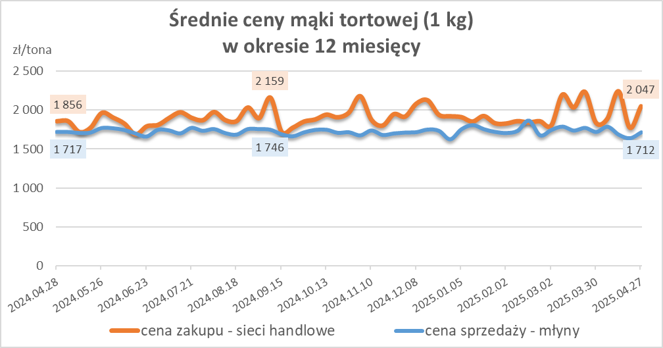
Średnie ceny zakupu mąki pszennej (ważniejszych rodzajów) płacone przez podmioty handlu detalicznego
w okresie: | 21- 27.04.2025r.

Towar |  | POLSKA
 |  | Cena [zł/tona] |  | Zmiana
 |  | 2025-04-27 | 2025-04-20 | ceny [%]
PSZENNA detaliczna (1kg) wg rodzaju | Tortowa 450 | 2,047 | 1,774 | 15.4
 | Luksusowa 550 | 1,657 | 1,699 | -2.5
 | Wrocławska 500 | 2,273 | 2,225 | 2.2

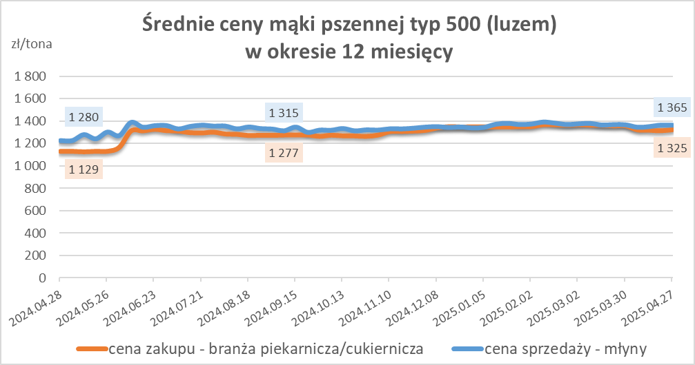
Średnie ceny zakupu mąki (ważniejszych rodzajów) płacone przez podmioty branży piekarsko-cukierniczej
w okresie: | 21- 27.04.2025r.

Towar | Typ | POLSKA
 |  | Cena [zł/tona] |  | Zmiana
 |  | 2025-04-27 | 2025-04-20 | ceny [%]
Pszenna luzem | 500 | 1,325 | 1,315 | 0.7
 | 750 | 1,260 | 1,238 | 1.8
Żytnia luzem | 720 | 1,065 | 1,074 | -0.8
Pszenna w workach | 500 | 1,443 | nld | *
 | 750 | nld | nld | *
Żytnia w workach | 720 | nld | 1,068 | *

HZ wykresy
